Sheet1
参数符号 | 参数名称
H | 信道
PL | 路径损耗
SH | 阴影衰落
BL | 阻挡效应
WE | 大气吸收损耗
AL | 天气影响损耗
Hs | 小尺度衰落

$$h_{qp,f_{c}(t,τ)}$$
$$K_{R}(t)$$
 | 信道冲击响应
 | 莱斯因子

$${\{∗\}}^{T}$$
$$f_{c}$$
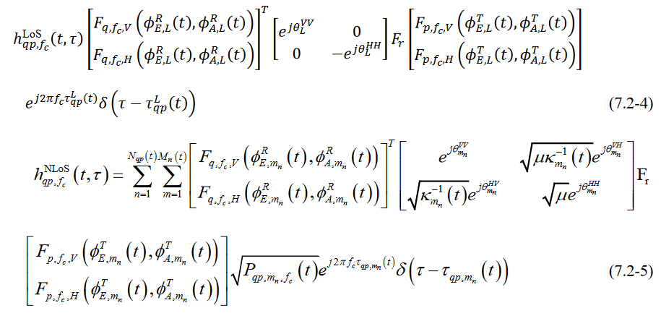
$$F_{p\left(q\right),f_{c,v}}$$
 | 转置
 | 载波频率
 | 垂直极化方向图
$$F_{p\left(q\right),f_{c,H}}$$
 | 水平极化方向图
$$K_{m_{n}}(t)$$
 | 交叉极化功率比
μ | 联合极化不均衡
$${\text{Φ}}_{A,L}^{T}(t)$$
 | 离开角
$${\text{Φ}}_{E,L}^{T}(t)$$
 | 俯仰离开角
$${\text{Φ}}_{A,L}^{R}(t)$$
 | 到达角
$${\text{Φ}}_{E,L}^{R}(t)$$
 | 俯仰到达角

$$P_{qp,m_{n},f_{c}}(t)$$
$$A_{p}^{T}$$
$$A_{q}^{R}$$
$$τ_{qp}^{L}(t)$$
$$τ_{qp}^{L}\left(t\right)={\overset{→}{d}}_{qp}(t)/c$$
$${\overset{→}{d}}_{qp}(t)$$
$$A_{p}^{T}$$
$$A_{q}^{R}$$
 | Nlos条件下 到 的第n条路径中的第m个子路径的功率
 | 时刻 t 时 LoS 路径的时延
 | 是在时发送端天线阵元 与接收天线阵元 间的矢量距离
$$τ_{qp,m_{n}}(t)$$
$$A_{p}^{T}$$
$$A_{q}^{R}$$
 | 是在时发送端天线阵元 与接收天线阵元 之间的第 n 条路经的第 m 个子径的时延

